상품제안서
천연고무 실크마우스패드 270×220mm | 상품코드: S29091

 |  |  |  |  |  |  | 02-713-8555 | www.synergygift.co.kr
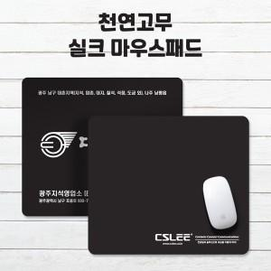

【상세/제작정보】

【인쇄/포장옵션】 | 실크 / OPP(비닐)

【공급단가】 | 수량 | 500~ | 1,000~ | 3,000~ | 5,000~ | 10,000~
*VAT별도 | 2T | 1,100원 | 1,010원 | 920원 | 850원 | 820원
 | 3T | 1,300원 | 1,200원 | 1,100원 | 1,020원 | 990원
 | 4T | 1,560원 | 1,460원 | 1,350원 | 1,260원 | 1,220원

【상품 URL】 | https://www.synergygift.co.kr:443/src/goods_detail.php?gdno=29091

